Interface
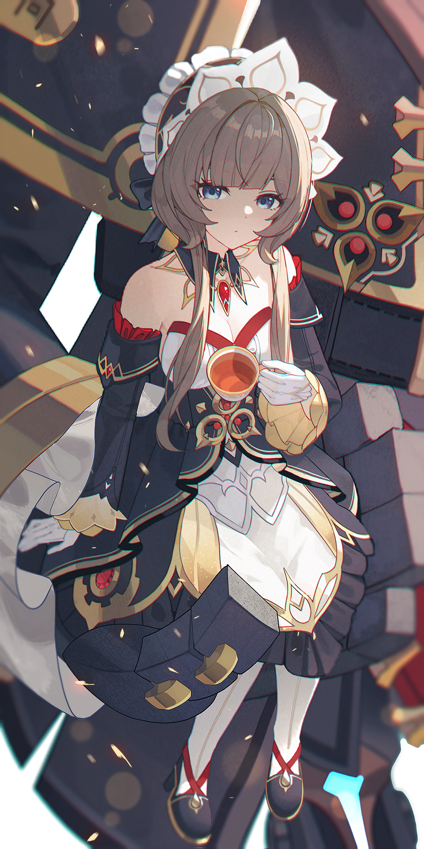
Sandrone Stellar-conduct Artifact Optimizer |  |  |  |  | Note: Yae Miko c1, Escoffier c0r1, Nicole dragon slayer, otherwise c0r0. Default RES is 10%

Level |  | 90/90 |  |  | \
Weapon |  | Please Choose a weapon |  |  | | Input
ATK |  | 1,000 |  |  | | Stats
EM |  | 125 |  |  | | Here!!!
CRIT DMG |  | 150% |  |  | /
Artifact: Disenchantment in Deep Shadow (Unchangable)
Team: | Sandrone |  | Choose your character |  | Edit Team (dropdown), Sandrone is required.

Your Damage: |  | 14,753 - 15,529 |  |  | TRUE | <-- Click Here for Details

___ System Optimized Build ___ |  |  |  |  | Optimization based on your custom level, weapon, and team.
Highest Damage Possible: |  |  | 63,385 | Substats | <- substats rolls amount
Artifact %ATK: |  |  | 52.5% | 9 rolls | buffs from artifacts substats only
Artifact EM: |  |  | 70 | 3 rolls
Artifact %CRIT: |  |  | 202.06% | 18 rolls
Main stats: %ATK/%ATK/%CRIT_DMG |  |  |  |  | Sands/Globet/Circlet
___ Highest Total Stats ___
ATK | 2,392 | EM |  | 180 | Highest Possible Stats
CRIT_DMG | 252.06% | … |  | … | (after team buffs)

You need 135% ATK more, 52% CRIT DMG more, and 55 EM more |  |  |  |  | Read what you need more and reduce to increase your DMG
Summary: [24.5%/100%] progress to best build possible! |  |  |  |  | % of how your build far away from best build possible!

